Sheet3
伙伴美术需求
 | 需求数量6+1个
 | 标准：通用助战标准

 | 1、冬——来源MT动画片
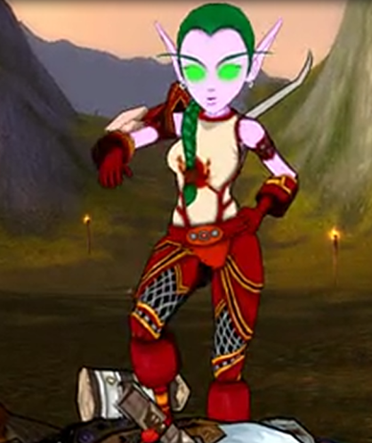

 | 2、蕾丝霜雨——来源我叫MT游戏
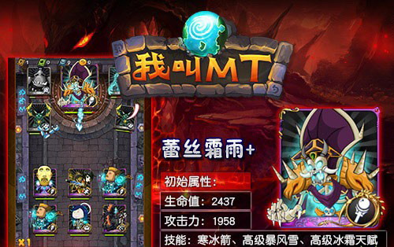

 | 3、沃金——来源魔兽世界
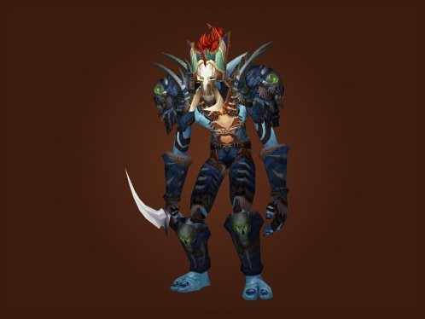
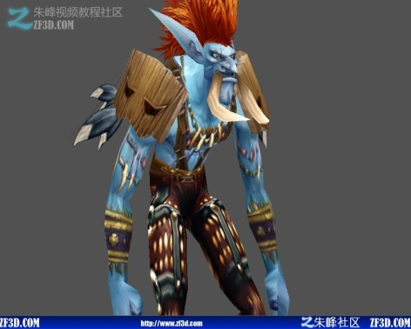

 | 4、希尔瓦纳斯——来源魔兽世界 |  | NOTE:希尔瓦纳斯腰间插着2把匕首
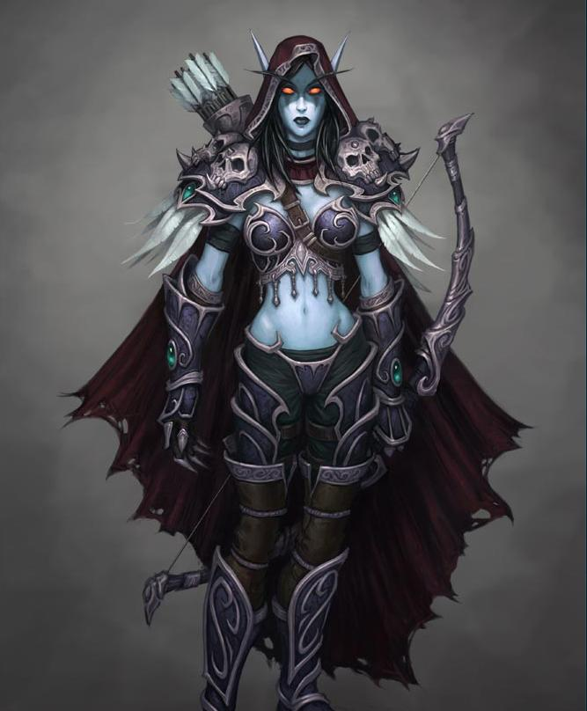
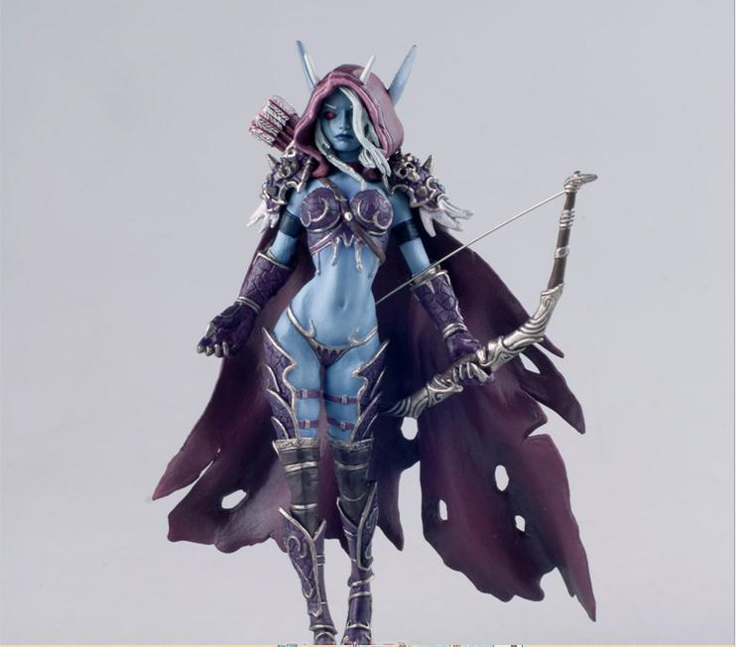

 | 5、时空游龙——来源我叫MT游戏
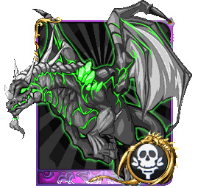

 | 6、古尔丹——来源魔兽世界
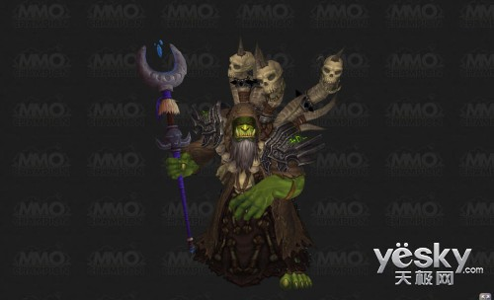
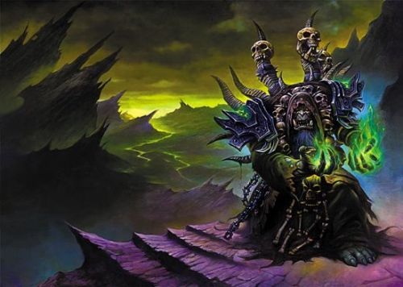

 | 7、宝箱 | NOTE：该模型只需要一个一帧的待机
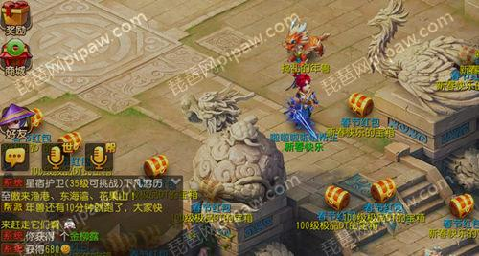
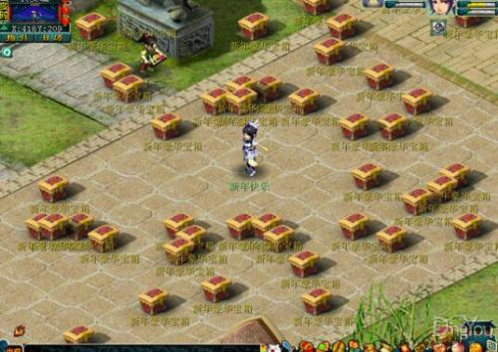

NOTE： | 宝箱12月版本需要，其他6个模型正常排期

